B - Infraestructura
 |  |  | GESTIÓN DOCUMENTAL |  |  |  |  |  |  |  |  |  |  |  |  |  |  |  |  | POLICÍA NACIONAL
Código:1GD-FR-0020
Fecha: 09/07/2025 |  |  | DIAGNÓSTICO INTEGRAL PARA LOS ARCHIVOS DE LA POLICÍA NACIONAL
Versión: 1
CONTINUIDAD DIAGNÓSTICO INTEGRAL PARA LOS ARCHIVOS DE LA POLICÍA NACIONAL

B. INFRAESTRUCTURA
ASPECTOS A TENER EN CUENTA
Los edificios y locaciones destinados como sedes de archivos, deberán cumplir con las condiciones de edificación, almacenamiento, medio ambiental, de seguridad y de mantenimiento que garanticen la adecuada conservación de los acervos documentales (Acuerdo 049 del 05/05/2000 "Por el cual se desarrolla el artículo 61 del capítulo 7º de conservación documentos el reglamento general de archivos sobre "condiciones de edificios y locales destinados a archivos").

B1. DATOS GENERALES Y UBICACIÓN DEL DEPÓSITO DE ARCHIVO
Fecha de Construcción |  |  |  |  |  | Acto Administrativo de construcción |  |  |  | Condición Legal del Bien Inmueble |  | Ubicación Geográfica |  |  |  |  |  |  |  |  | Ubicación específica
Día |  | Mes |  | Año |  |  |  |  |  |  |  | Zona |  |  | Punto cardinal |  |  | Unidad Administrativa
16 |  | 12 |  | 1960 |  | 17/05/1997 ACTO ADMINISTRATIVO Nº 457 |  |  |  | Propio (Institución) |  | Urbana |  |  | Oriente |  |  | Barrio |  |  | En la sede principal de la unidad (Interna)
B.2 ESTADO DE LA EDIFICACIÓN
Estado de la Construcción |  |  |  |  |  | Niveles de la Edificación |  | Nivel de Ubicación del Archivo |  | Servicios Básicos |  |  | Inmediaciones / áreas colindantes |  |  |  | Situaciones de Riesgo Detectadas
Construida |  |  |  |  |  | Dos |  | Uno |  | Luz, Agua, Alcantarillado, Internet |  |  | Armerillos, Almacén de Intendencia |  |  |  | Humedad subterránea
B.3 CONDICIONES TÉCNICAS MÍNIMAS EXIGIDAS
Área Administrativa |  |  |  | Zona de Consulta |  |  |  | Depósitos Documentales |  |  | Laboratorio de Microfilmación |  |  |  | Laboratorio de Digitalización |  |  |  | Zona Cuarentena (Biodeterioro)
Interno y Externo | Área en m² |  |  | Externo | Área en m² |  |  | Interno | Área en m² |  |  | Área en m² |  |  |  | Área en m² |  |  |  | Área en m²
 | 12. m² |  |  |  | 2 m² |  |  |  | 88 m² |  |  | No Aplica |  |  |  | No Aplica |  |  |  | No Aplica
Las diferentes áreas se encuentran aisladas |  |  |  |  |  |  | No | Número de Depósitos Documentales |  |  |  |  |  | 172 | Total de m² asignados |  |  |  |  |  |  |  | 100 m²
ESTANTERÍA / ARCHIVADORES, SEÑALÉTICA Y SISTEMA DE ILUMINACIÓN
Estantería |  | Clase y Altura |  |  |  |  |  | Sistema de Iluminación |  | Existencia de Luz |  |  |  |  | Señalética, rutas de evacuación, plan de contingencia frente a desastres |  | El Archivo de la Unidad cuenta con sistema de señalización
 |  | Fija de un nivel con 2,20 metros de altura |  |  |  |  |  |  |  | Artificial |  |  |  |  |  |  | Orientadoras, Informativas |  |  |  |  |  |  | Aire Acondicionado
 |  | Longitud |  |  |  |  |  |  |  | Sistema Utilizado |  |  |  |  |  |  | Se cuenta con plan de emergencia y contingencia |  |  |  |  |  |  | Deshumificador
 |  | Estantería de menos de 100 metros de longitud |  |  |  |  |  |  |  | Fluorescente |  |  |  |  |  |  | Si |  |  |  |  |  |  | Extractor
 |  | Capacidad de soportar peso |  |  |  |  |  |  |  | Intensidad e impacto |  |  |  |  |  |  | Rutas de evacuación y salidas de emergencia |  |  |  |  |  |  | Extractor Eléctrico
 |  | Cada bandeja soporta un peso de 100 kg / mt lineal |  |  |  |  |  |  |  | Radiación visible lumínica menor o igual a 100 lux. |  |  |  |  |  |  | El Archivo cuenta con una salida debidamente señalizada |  |  |  |  |  |  | Humificador
SISTEMA DE VENTILACIÓN Y CONDICIONES AMBIENTALES |  |  |  |  |  |  |  |  |  |  |  |  |  |  |  |  |  |  |  |  |  |  |  | Luxómetro
Ventilación |  | Clase de Ventilación |  |  |  |  |  | Los depósitos cuentan con sistemas de regulación ambiental |  | Condiciones Ambientales |  |  |  |  | Mantenimiento y Limpieza |  | Área Administrativa |  |  |  |  |  |  | Termohigrómetro
 |  | Natural y artificial |  |  |  |  |  |  |  | Control, regulación y verificaión de Humedad Relativa, Temperatura |  |  |  |  |  |  | Diario |  |  |  |  |  |  | Ventiladores
 |  | Sistema de Ventilación Artificial |  |  |  |  |  |  |  | De no aplicarse ningún sistema, escoja el motivo |  |  |  |  |  |  | Área de Consulta y Depósitos |  |  |  |  |  |  | Todos los anteriores
 |  | Extractores y Aire Acondicionado |  |  |  |  |  |  |  |  |  |  |  |  |  |  | Mensual |  |  |  |  |  |  | Aire Acondicionado - Deshumificador
 |  | Sistema de Ventilación Naturales |  |  |  |  |  |  |  | Nombre los equipos existentes en el depósito documental ( aire acondicionado, Deshumificador, Extractor, Extractor eléctrico, Humificador, Luxómetro, Termohigrómetro, Ventiladores |  |  |  |  |  |  | Laboratorios de Digitalización y Microfilmación |  |  |  |  |  |  | Aire Acondiconado - Humificador
 |  | Ninguna |  |  |  |  |  |  |  | Termohigrómetros, Luxómetro |  |  |  |  |  |  | No Aplica |  |  |  |  |  |  | Aire Acondicioando - Luxómetro
B.4 SISTEMA DE SEGURIDAD |  |  |  |  |  |  |  |  |  |  |  |  |  |  |  |  |  |  |  |  |  |  |  | Aire Acondiconado - Termohoigrómetro
Circuito Cerrado de Televisión |  |  | Fecha último mantenimiento |  | Sistema Biométrico |  |  | Fecha último mantenimiento |  | Alarma contra robos |  | Fecha último mantenimiento |  | Sistema Contra Incendios (Detención y Extinción) |  |  | Fecha último mantenimiento |  | Seguridad Policial |  |  | Cantidad personal por turno |  | Aire Acondicionado - Ventiladores
No |  |  | DD-MM-AAAA |  | No |  |  | DD-MM-AAAA |  | No |  | DD-MM-AAAA |  | No |  |  | DD-MM-AAAA |  | Si |  |  | 4 |  | Deshumificador - Extractor
B.5 ELEMENTOS Y EQUIPOS ASIGNADOS AL GRUPO DE GESTIÓN DOCUMENTAL Y DEPÓSITOS DOCUMENTALES |  |  |  |  |  |  |  |  |  |  |  |  |  |  |  |  |  |  |  |  |  |  |  | Deshumificador - Extractor eléctrico
Elementos |  |  |  |  | Cantidad | Fecha último mantenimiento o calibración |  |  | Elementos |  |  |  |  | Cantidad | Equipos |  |  |  |  | Cantidad | Fecha último mantenimiento o calibración |  |  | Deshumificador - Luxómetro
Cuenta con extintores CO2 |  |  |  |  | 2 | 30 | 9 | 2025 | Puestos de Trabajo |  |  |  |  | 4 | Termohigrómetros |  |  |  |  | 3 | 18 | 9 | 2025 | Deshumificador - Termohigrometro
Cuenta con extintores Multipropósito |  |  |  |  | 1 | 30 | 9 | 2025 | Teléfonos |  |  |  |  | 0 | Deshumidificadores / Humidificadores |  |  |  |  | No Aplica |  |  |  | Deshumificador - ventiladores
Cuenta con extractores de aire |  |  |  |  | 3 |  |  |  | Unidades de Conservación (Cajas) |  |  |  |  | 4105 | Equipos de Microfilmación |  |  |  |  | No Aplica |  |  |  | Extractor - Humificador
Cuenta con sensores de movimiento: |  |  |  |  | NO |  |  |  | Unidades de Conservación (Carpetas) |  |  |  |  | 25200 | Equipos de digitalización (Escáneres) |  |  |  |  | No Aplica |  |  |  | Extractor - Luxómetro
Otros |  |  |  |  |  |  |  |  | Equipos de Cómputo |  |  |  |  | 4 | Impresoras- fotocopiadoras |  |  |  |  | No Aplica |  |  |  | Extractor Termohigrómetro
Cuáles? |  |  |  |  |  |  |  |  |  |  |  |  |  |  |  |  |  |  |  |  |  |  |  | Extractor Ventiladores
EVIDENCIA FOTOGRÁFICA |  |  |  |  |  |  |  |  |  |  |  |  |  |  |  |  |  |  |  |  |  |  |  | Extractor -eléctrico Humificador
ANEXAR REGISTRO FOTOGRÁFICO QUE DEN CUENTA DE LAS CONDICIONES TÉCNICAS MÍNIMAS QUE PRESENTA LA ESTRUCTURA DEL ARCHIVO, EQUIPAMIENTO Y MOBILIARIO, ESTANTERÍA, SEÑALÉTICA Y SEGURIDAD, LAS ÁREAS COLINDANTES Y EL ESTADO DE LA INFORMACIÓN ADMINISTRADA POR LA UNIDAD |  |  |  |  |  |  |  |  |  |  |  |  |  |  |  |  |  |  |  |  |  |  |  | Extractor eléctrico- Luxómetro
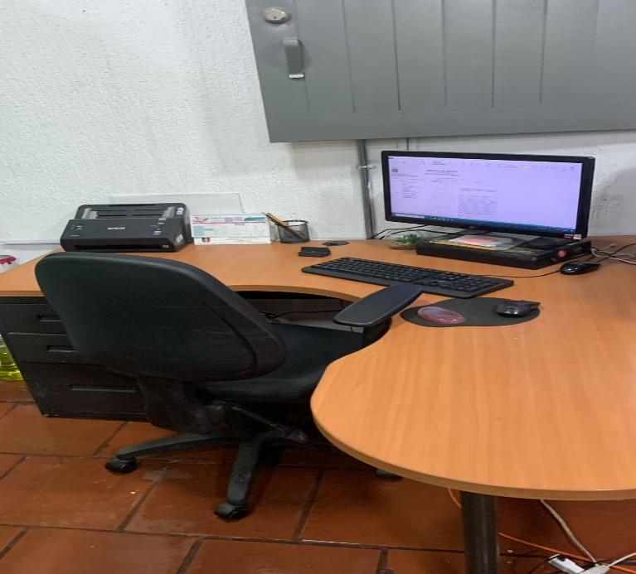 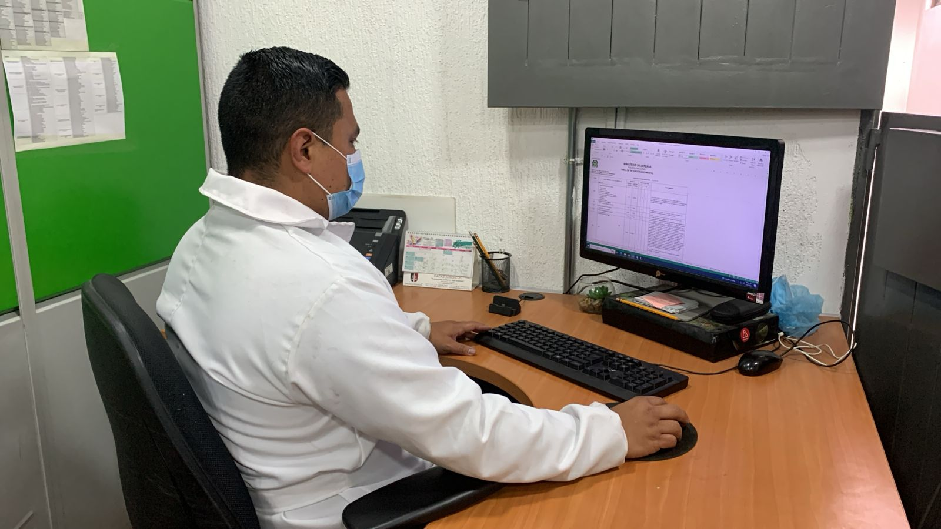 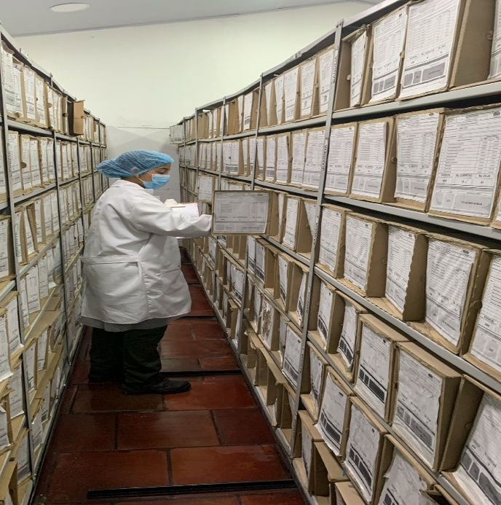 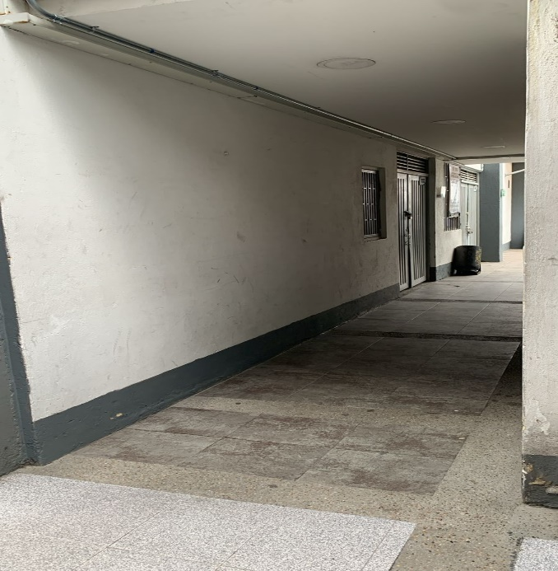 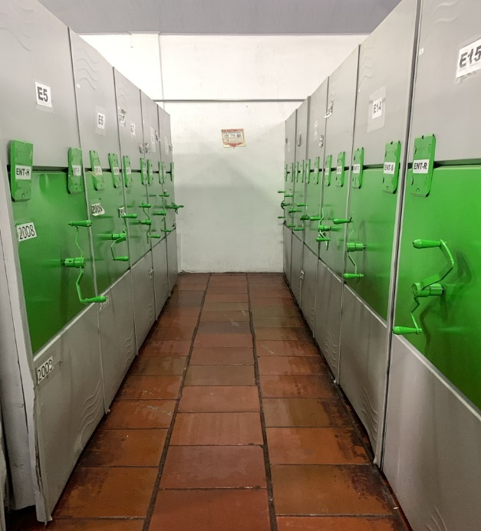 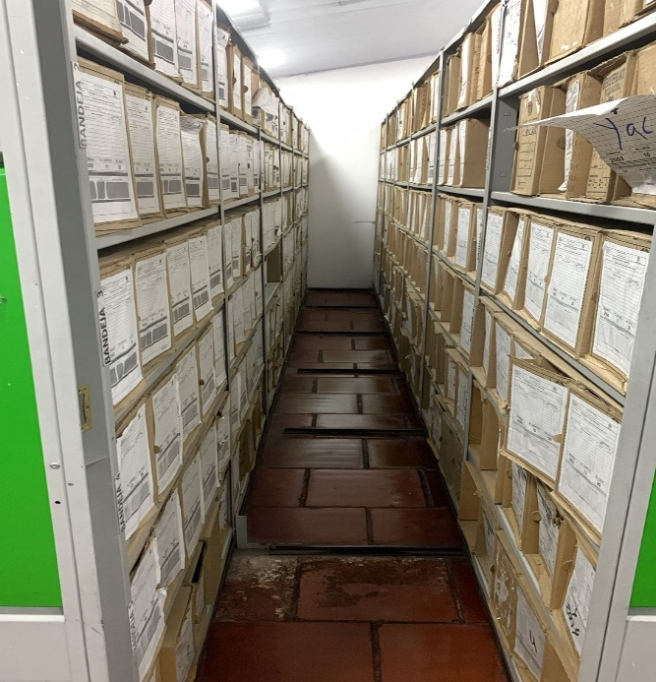 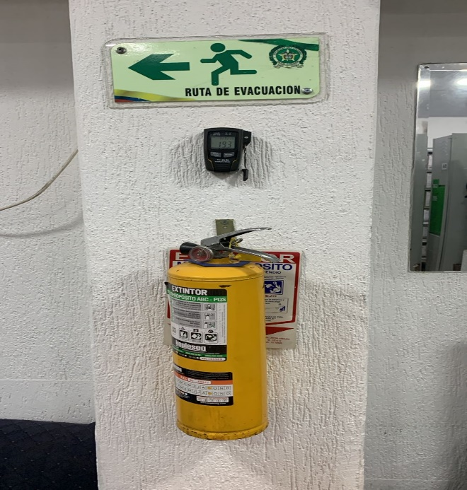 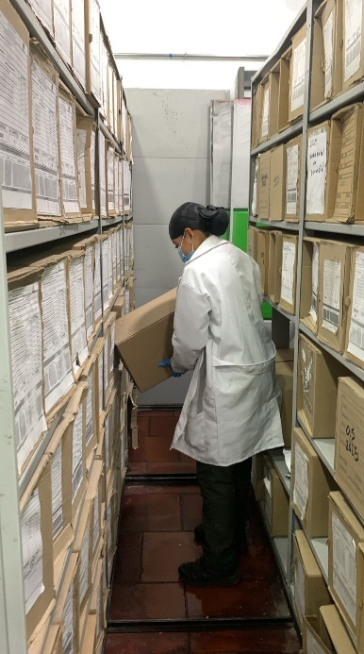  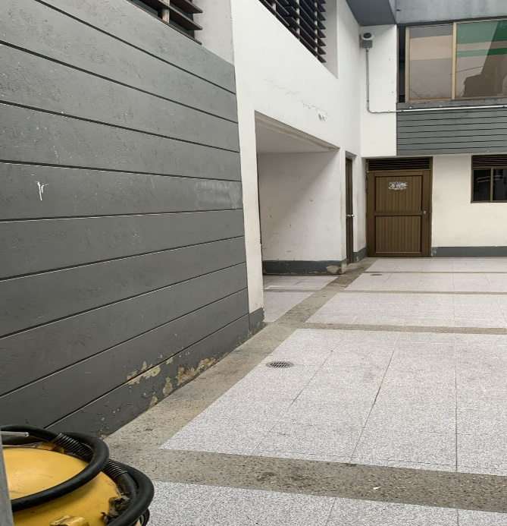 |  |  |  |  |  |  |  |  |  |  |  |  |  |  |  |  |  |  |  |  |  |  |  | Extractor eléctrico - Termohigrómetro
 |  |  |  |  |  |  |  |  |  |  |  |  |  |  |  |  |  |  |  |  |  |  |  | Extractor eléctrico - Ventiladores
 |  |  |  |  |  |  |  |  |  |  |  |  |  |  |  |  |  |  |  |  |  |  |  | Humificador - Luxómetro
 |  |  |  |  |  |  |  |  |  |  |  |  |  |  |  |  |  |  |  |  |  |  |  | Humificador - Termohigrómetro
 |  |  |  |  |  |  |  |  |  |  |  |  |  |  |  |  |  |  |  |  |  |  |  | Humificador - Ventiladores
 |  |  |  |  |  |  |  |  |  |  |  |  |  |  |  |  |  |  |  |  |  |  |  | Aire Acondicionado - Deshumificador - Humificador
 |  |  |  |  |  |  |  |  |  |  |  |  |  |  |  |  |  |  |  |  |  |  |  | Aire Acondiconado - Humificador -
 |  |  |  |  |  |  |  |  |  |  |  |  |  |  |  |  |  |  |  |  |  |  |  | Aire Acondicioando - Luxómetro
 |  |  |  |  |  |  |  |  |  |  |  |  |  |  |  |  |  |  |  |  |  |  |  | Aire Acondiconado - Termohoigrómetro
 |  |  |  |  |  |  |  |  |  |  |  |  |  |  |  |  |  |  |  |  |  |  |  | Aire Acondicionado - Ventiladores

Fecha de Elaboración |  |  |  | 28 | 2 | 2026 |  | Fecha de Elaboración |  |  | 28 | 2 | 2026 |  |  |  |  | VISTO BUENO JEFE DE LA UNIDAD
Diagnóstico Elaborado por: |  |  |  |  |  |  |  | Jefe Grupo de Gestión Documental o quien haga sus veces |  |  |  |  |  |  | Jefe o Comandante de Unidad
 |  |  |  | Grado Nombres y Apellidos |  |  |  |  |  |  | Grado Nombres y Apellidos |  |  |  |  |  |  | Grado Nombres y Apellidos

Firma |  |  |  |  |  |  |  | Firma |  |  |  |  |  |  | Firma

D - Sistema Integrado de C -SIC
CONTINUIDAD DIAGNÓSTICO INTEGRAL PARA LOS ARCHIVOS DE LA POLICÍA NACIONAL

D. SISTEMA INTEGRADO DE CONSERVACIÓN-SIC
1. PLAN DE CONSERVACIÓN DOCUMENTAL
1. Programas |  |  |  |  | Clase de Archivo |  | Actividad |  | Evidencia |  | periodicidad |  | Observaciones
1. Capacitación y sensibilización del personal |  |  |  |  | Archivo Central |  | Actividades de retroalimentación al personal responsables de Gestión Documental socializando el Acuerdo No. 006 del 15 Octubre 2014, Referentes Normativos en el Desarrollo del Sistema Integrado de Conservación, Responsabilidades de los Funcionarios de la Policía Nacional y Conservación del Patrimonio Documental |  | Comunicación Oficial Electrónica No. GS-2025-219217-DECUN del 19-12-2025 |  | Semestral |  | Cumplimiento se envia de manera Semetral
2. Inspección y mantenimiento de sistemas de almacenamiento e instalaciones físicas |  |  |  |  | Archivo Central |  | Se realizó la verificación a las redes de energía,se evaluó las condiciones físicas de las instalaciones, se realizó limpieza e higiene de los archivos y estantes para evitar deterioro del patrimonio documental, polución y presencia de microorganismos |  | Comunicación Oficial Electrónica No. GS-2025-219217-DECUN del 19-12-2025 |  | Semestral |  | Cumplimiento se envia de manera Semetral
3. Saneamiento ambiental: desinfección, desratización y desinsectación |  |  |  |  | Archivo Central |  | Se realizo limpieza de documentos y áreas de trabajo |  | Comunicación Oficial Electrónica No. GS-2025-219217-DECUN del 19-12-2025 |  | Semestral |  | Cumplimiento se envia de manera Semetral
4. Monitoreo y control de condiciones ambientales |  |  |  |  | Archivo Central |  | Se realia control de las condiciones ambientales presentes en los depósitos documentales |  | Comunicación Oficial Electrónica No. GS-2025-219217-DECUN del 19-12-2025 |  | Semestral |  | Cumplimiento se envia de manera Semetral
5. Almacenamiento y re-almacenamiento |  |  |  |  | Archivo Central |  | Se realizó las actividades correctivas del remplazo de las unidades de conservación que se encontraban en regular estado como también el cambio de rótulos de caja y carpetas según los parámetros del programa. |  | Comunicación Oficial Electrónica No. GS-2025-219217-DECUN del 19-12-2025 |  | Semestral |  | Cumplimiento se envia de manera Semetral
6. Prevención de emergencias y atención de desastres. |  |  |  |  | Archivo Central |  | Se realizo socialización sobre el Plan de Prevención de emergencias y atención de desastres en el archivo central del Departamento |  | Comunicación Oficial Electrónica No. GS-2025-219217-DECUN del 19-12-2025 |  | Semestral |  | Cumplimiento se envia de manera Semetral
2. PLAN DE PRESERVACIÓN DIGITAL
2. Plan |  |  |  |  | Clase de Archivo |  | Actividad |  | Evidencia |  | periodicidad |  | Observaciones
1. Preservación digital a largo plazo |  |  |  |  | Archivo Central |  | Se realizo socialización sobre la Preservación digital a largo plazo en el archivo central del Departamento |  | Comunicación Oficial Electrónica No. GS-2025-219217-DECUN del 19-12-2025 |  | Semestral |  | Cumplimiento se envia de manera Semetral
EVIDENCIA FOTOGRÁFICA
SE ANEXA REGISTRO FOTOGRÁFICO QUE DEN CUENTA DE LAS CONDICIONES DE ORGANIZACIÓN, ADMINISTRACIÓN, CUSTODIA Y CONSERVACIÓN DE LOS ACERVOS DOCUMENTALES
Plan de conservación de documental
 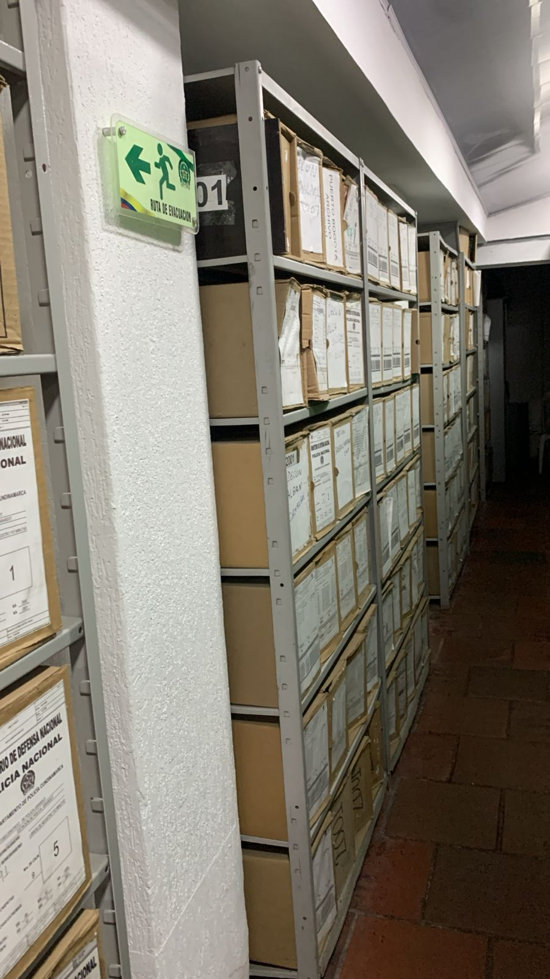

Fecha de Elaboración |  | 28 | 2 | 2026 |  | Fecha de Elaboración |  | 20 | 2 | 2026 | VISTO BUENO JEFE DE LA UNIDAD
Diagnóstico Elaborado por: |  |  |  |  |  | Jefe Grupo de Gestión Documental o quien haga sus veces |  |  |  |  | Jefe o Comandante de Unidad
 | Grado Nombres y Apellidos |  |  |  |  |  | Grado Nombres y Apellidos |  |  |  |  | Grado Nombres y Apellidos

Firma |  |  |  |  |  | Firma |  |  |  |  | Firma

